Sheet1
Python课程设计实验报告模板
作品名称 | Brainf**k jit解释器
小组成员
学号 | 姓名 | 院系 | 手机 | 邮箱 | 在项目小组中承担的任务
201220195 | 叶恒迪 | 计算机科学与技术系 | 18071128014 | 201220195@smail.nju.edu.cn | 编写代码和编写报告和编写ppt

设计思路 | 首先将程序解析为指令流, 然后做简单的折叠优化, 变成IR流, 在IR流上渐进的执行一系列窥孔优化, 使其变快, 然后利用pypeach库将得到的IR转化为机器代码, 并跳转过去执行, 以达到jit的效果.
数据来源（非数据处理的本条不填）
处理分析（非数据处理的填写程序功能及运行过程） | 使用visualize.py作为主程序, 其接受一些参数并作出对应的可视化展示, 在命令行模式下, 程序启动后立马开始运行, 运行结束即退出, 在图形模式下, 程序会接受用户的按键, 单步或连续运行, 并逐步展示虚拟机内部的状态. 程序通过命令行使用, 通用办法为敲入"python visualize.py [-h] [-o] [-i INPUT] [-f FILE] [-g] [-j] [-r]", 其中，h选项为展示帮助信息，o选项为开启窥孔优化，-i后接传给bf程序的输入（注：由于jit原理上的一些问题，在使用jit时请使用管道传递输入，此选项不能很好的工作），-f后传bf程序所在路径，-g选项为是否启动图形模式，-j选项为开启jit模式，此选项与图形模式不兼容，所以它打开后，-g不起作用。-r为是否使用ir。若不使用ir，则不会将指令流做折叠优化并转换为ir流，是最忠实展现源程序行为的方式，当然也最慢。注意，除非选项后需要跟一个额外的文本，否则选项对应的字母是可以连写的，比如你想看优化并使用ir的程序的可视化运行情况，则对应的flag可直接写为-org -f FILE，而不需要写-o -r -g -f FILE 一个运行示例为python visualize.py -rjo -f .\testcases\madelbrot.bf, 它在命令行打印一个分形结构的一部分，多用作跑分。运行效果在下一栏展示。另一个运行示例为python visualize.py -org -f .\testcases\factor.bf -i 114，它对114做质因数分解并给出结果。同样在下一栏给出运行结果。
结论（非数据处理的，也无结论的，可展示程序运行效果图） | 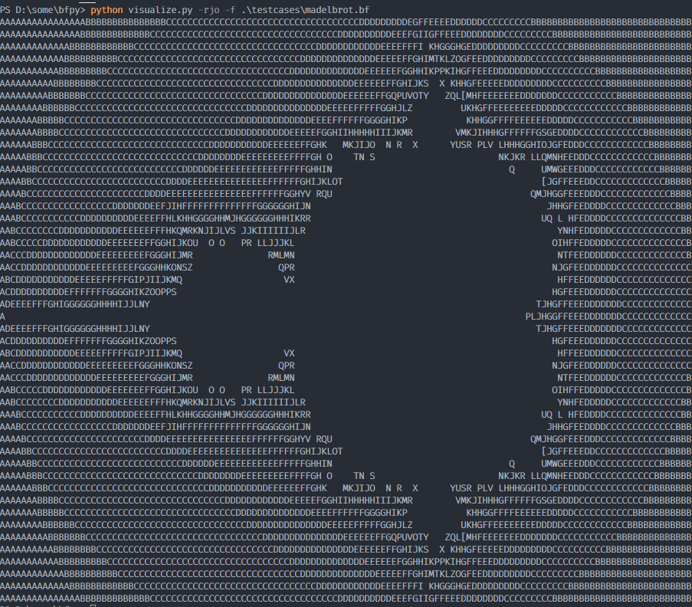 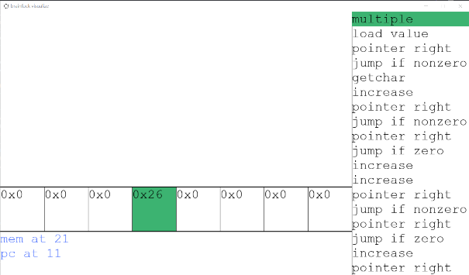 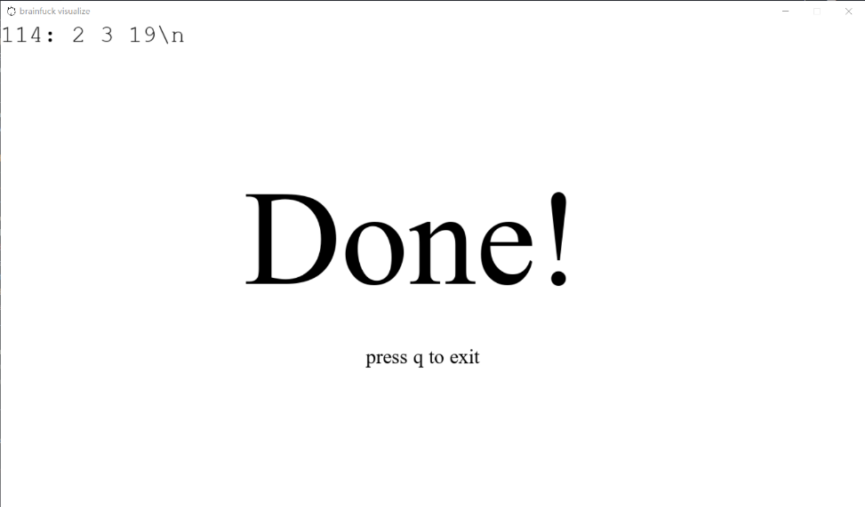 第一个示例的效果： 第二个示例的效果:
其他想说的 | 写晕过去了

